상품제안서
[특허제품] 몰카 탐지 액정 클리너-원형(중) | 상품코드: S39798

 |  |  |  |  |  |  | 02-713-8555 | www.synergygift.co.kr
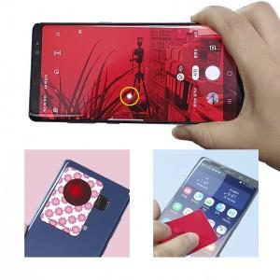 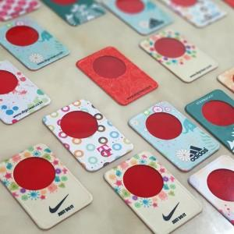

【상세/제작정보】 | <p><span style="font-size: 14pt;">※ 간지 주문제작 가능 50*90mm(별도문의 바랍니다)</span></p>

【인쇄/포장옵션】 | 풀칼라 / OPP(비닐)

【공급단가】 | 수량 | 1,000~ | 2,000~ | 3,000~ | 5,000~ | 10,000~
*VAT별도 | 단가 | 1,100원 | 1,070원 | 1,040원 | 990원 | 960원

【상품 URL】 | https://www.synergygift.co.kr:443/src/goods_detail.php?gdno=39798

